상품제안서
PET 볼펜 프로 | 상품코드: S40983

 |  |  |  |  |  |  | 02-713-8555 | www.synergygift.co.kr
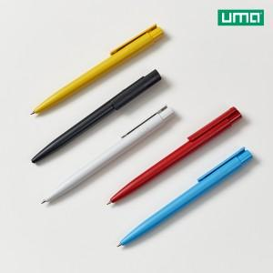 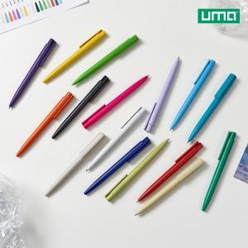 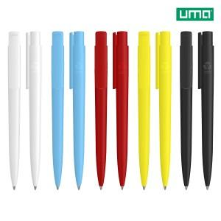

【상세/제작정보】 | <span style="font-size: 18.6667px;">※ 포장패키지 옵션별 별도문의 바랍니다.(기본 벌크)</span>

【인쇄/포장옵션】 | 레이저, 패드1도인쇄 / OPP(비닐)

【공급단가】 | 수량 | 100~ | 300~ | 500~ | 1,000~ | 3,000~
*VAT별도 | 단가 | 2,440원 | 2,400원 | 2,350원 | 2,250원 | 2,160원

【상품 URL】 | https://www.synergygift.co.kr:443/src/goods_detail.php?gdno=40983

